ログイン画面
外部設計書 |  |  |  |  | 画面名 |  | ログイン画面 |  |  |  | 作成者 | 渡邉真弓 |  |  | 更新者
 |  |  |  |  | システム名 |  | POME |  |  |  | 作成日 | 2022-06-09 |  |  | 更新日
 |  |  |  |  | 備考

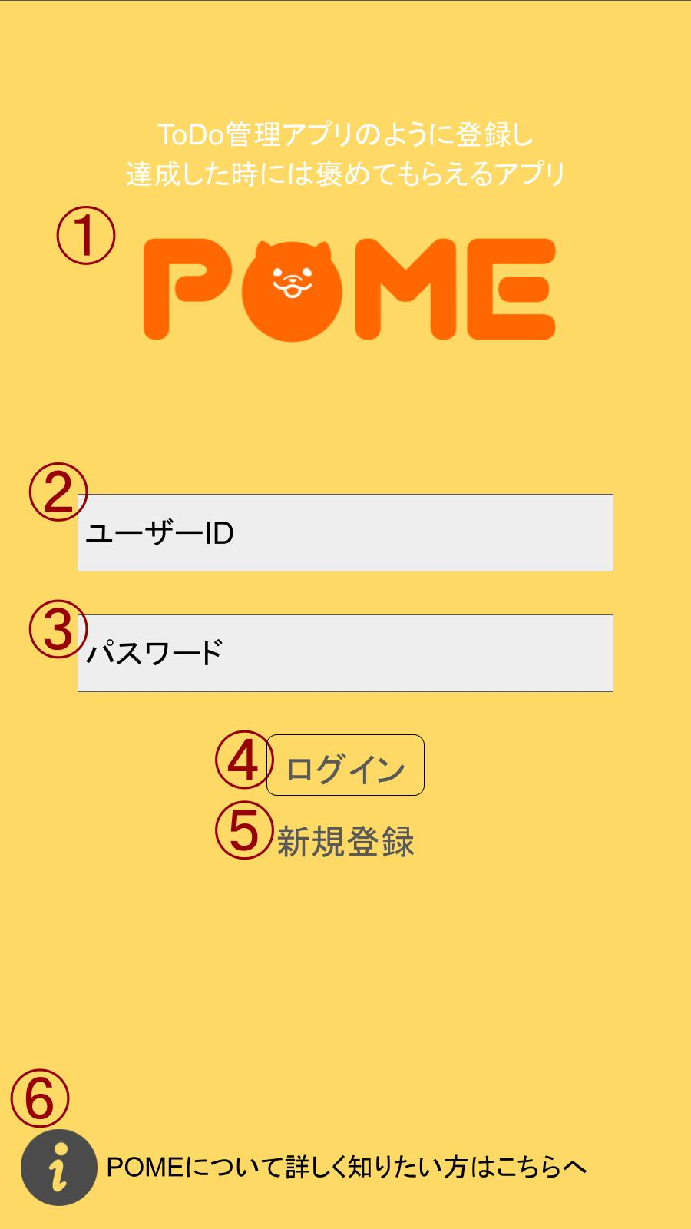
 | 画面設計

 | 機能設計
 |  |  | ログイン画面

 |  |  | 機能設計
 |  |  | ページロード
 |  |  | 「１ POME」クリック
 |  |  | ・ログイン画面に遷移する

 |  |  | 「２ ユーザーID」クリック
 |  |  | ・フィールド内にユーザーIDを入力できる

 |  |  | 「３ パスワード」クリック
 |  |  | ・フィールド内にパスワードを入力できる

 |  |  | 「４ ログイン」クリック
 |  |  | ・ホーム画面に遷移する。
 |  |  | ・エラー表示
 |  |  | １、ユーザーID、パスワードの片方もしくは両方が未入力の場合、「このフィールドに入力してください」とアラートが出る
 |  |  | ２、未会員の場合

 |  |  | 「５ 新規登録」クリック
 |  |  | ・新規登録画面に遷移する

 |  |  | 「６ ヒントページ」クリック
 |  |  | ・ヒントページ画面に遷移する。

 | 項目定義書

 | No |  | 物理名 | 論理名 |  | 画面型 |  | データ型 | min | max | DBテーブル |  | DBカラム | 備考
 |  | 1 | apptitle | POME |  | image
 |  | 2 | user_ID | ユーザーID |  | Textbox |  | string | 1 | 12
 |  | 3 | password | パスワード |  | Textbox |  | string | 8 | 20
 |  | 4 | login | ログイン |  | button
 |  | 5 | register | 新規登録 |  | image
 |  | 6 | hint | ヒント |  | image

新規登録画面
外部設計書 |  |  |  |  | 画面名 |  | 新規登録画面 |  |  |  | 作成者 | 渡邉真弓 |  |  | 更新者
 |  |  |  |  | システム名 |  | POME |  |  |  | 作成日 | 2022-06-09 |  |  | 更新日
 |  |  |  |  | 備考

 | 画面設計

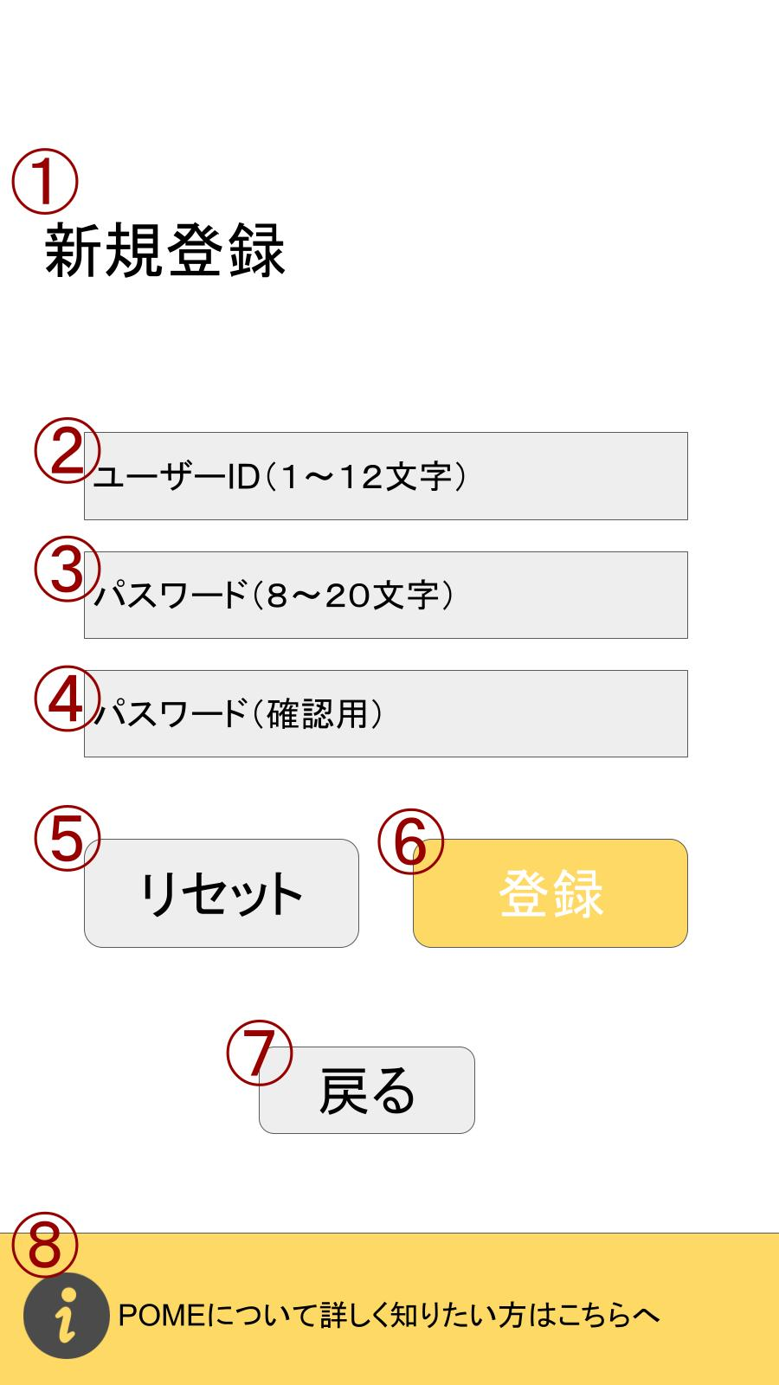

 | 機能設計
 |  | ・パスワードとユーザーIDのエラー条件、エラーメッセージを決める。

 |  | ユーザーIDは20文字以下の半角英数字を使ってください
 |  | パスワードは8文字以上20文字以下の半角英数字を使ってください

 |  | 機能設計書
 |  | ページロード

 |  | 「１，新規登録」とヘッダーを表示

 |  | 「２ ユーザーID」クリック
 |  | ・フィールド内にユーザーIDを入力できる

 |  | 「３ パスワード」クリック
 |  | ・フィールド内にパスワードを入力できる

 |  | 「４、パスワード(確認用)」クリック
 |  | ・フィールド内にパスワードを入手出来る

 |  | 「５，リセット」クリック
 |  | ・フィールド内の文字がすべて消える

 |  | 「６、登録」クリック
 |  | ・成功するとアラート（登録成功しました）表示→ログイン画面に遷移する
 |  | ・失敗するとアラート（登録失敗しました）表示→処理が進まない

 |  | 「７，戻る」クリック |  |  |  | ※エラー（登録失敗条件）条件
 |  | ・ログイン画面に遷移する |  |  |  | ・ユーザーIDまたはパスワードが既に存在している場合
 |  |  |  |  |  | ・ユーザーIDまたはパスワードの文字数制限を下回っているまたは上回っている
 |  |  |  |  |  | ・パスワードとパスワード（確認）のフィールド内文字が異なっている。
 |  |  |  |  |  | ・登録可能な文字型以外を入力した場合。

 | 項目定義書

 | No |  | 物理名 | 論理名 |  | 画面型 |  | データ型 | min | max | DBテーブル |  | DBカラム | 備考
 |  | 1 | ヘッダー | header |  | Label
 |  | 2 | user_ID | ユーザーID |  | textbox |  | string | 1 | 12 | user |  | user_id
 |  | 3 | password | パスワード |  | textbox |  | string | 8 | 20 | user |  | password
 |  | 4 | password_confirm | 確認用パスワード |  | textbox |  | string | 8 | 20
 |  | 5 | reset | リセット |  | button
 |  | 6 | registar | 登録 |  | button
 |  | 7 | back | 戻る |  | button
 |  | 8 | hint | ヒント |  | image

ヒント
外部設計書 |  |  |  |  | 画面名 |  | ヒント |  |  |  | 作成者 | 渡邉真弓 |  |  | 更新者
 |  |  |  |  | システム名 |  | POME |  |  |  | 作成日 | 2022-06-09 |  |  | 更新日
 |  |  |  |  | 備考

 | 画面設計

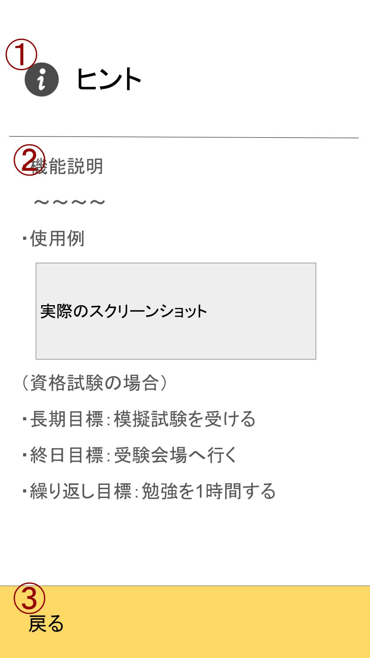

 | 機能設計
 |  | 別タブでヒントページをロード
 |  | ①ヒントのヘッダー表示
 |  | ②機能説明本文表示
 |  | ③「戻る」クリック
 |  |  | メニュー画面/ログイン画面に遷移。
 |  |  | ログイン状態が確認できる場合はメニュー画面、ログアウト状態であればログイン画面へと遷移先が分岐。

 | 項目定義書

 | No |  | 物理名 | 論理名 |  | 画面型 |  | データ型 | min | max | DBテーブル |  | DBカラム | 備考
 |  | 1 | header | ヘッダー
 |  | 2 | explanation | 説明文
 |  | 3 | back | 戻る |  | link

HOME画面
外部設計書 |  |  |  |  | 画面名 |  | HOME画面 |  |  |  | 作成者 | 渡邉真弓 |  |  | 更新者
 |  |  |  |  | システム名 |  | POME |  |  |  | 作成日 | 2022-06-09 |  |  | 更新日
 |  |  |  |  | 備考

 | 画面設計 |  |  |  |  |  |  |  |  |  |  | ⑩をクリックしたときの処理
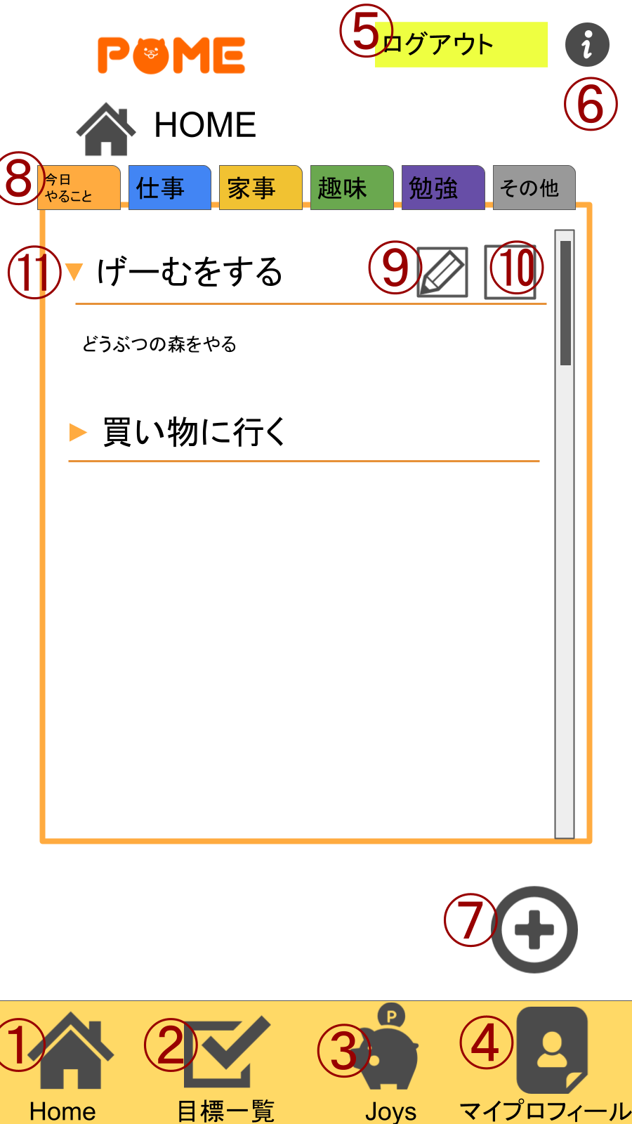
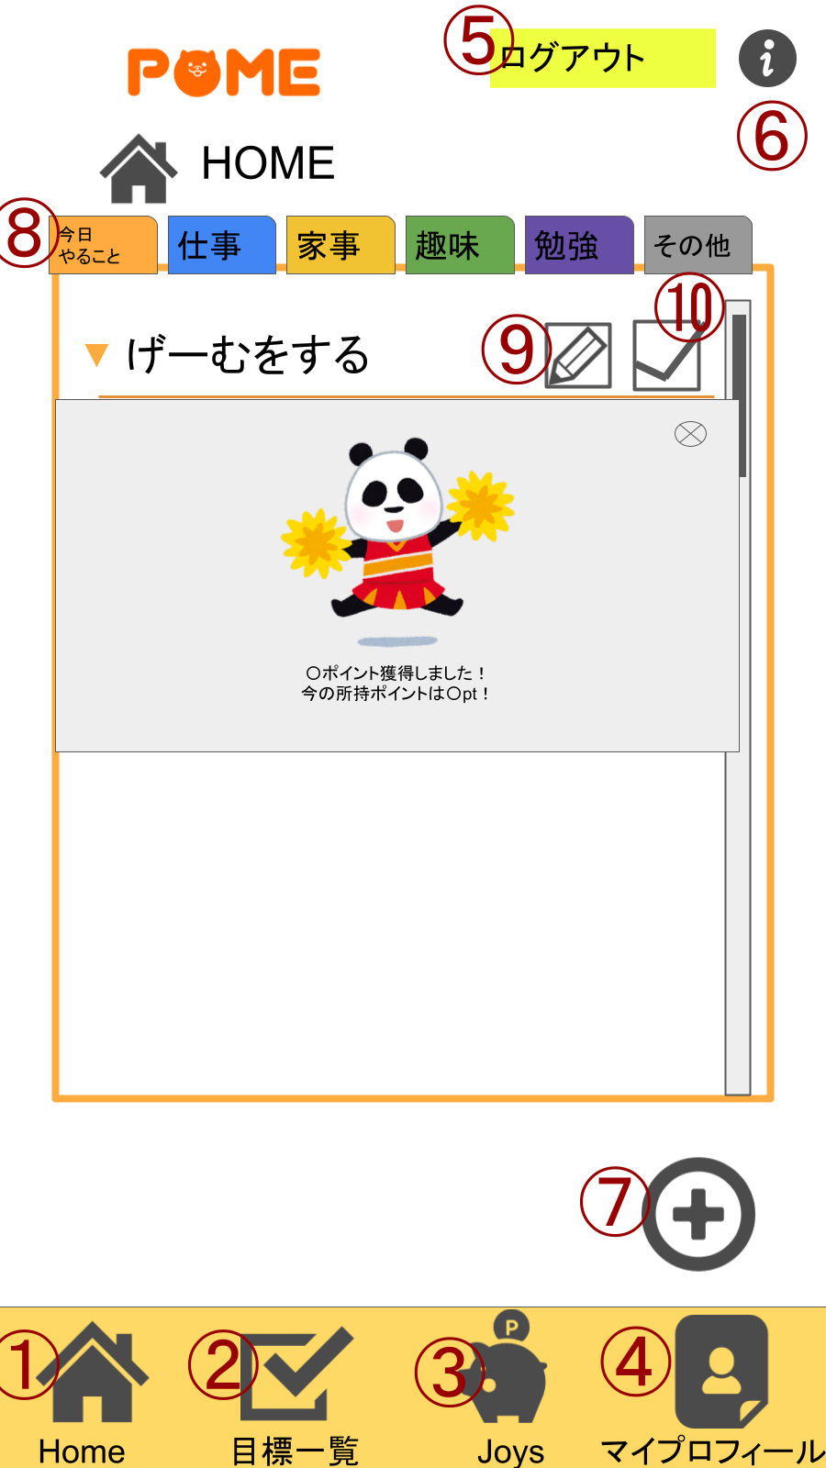

 | 機能設計

 |  |  | ページロード
 |  |  | ロード時に、以下の処理を実行する。

 |  |  | ログイン状態を判定し、ログイン状態でなければ、ログイン画面に戻す。
 |  |  | ログイン状態であればそのままホーム画面を表示する。
 |  |  | また、今日の日付の目標をデータベースから取得し、それをホーム画面に表示する

 |  |  | ①Homeボタンをクリック
 |  |  | ホーム画面に遷移する。
 |  |  | ②目標一覧ボタンをクリック
 |  |  | 目標一覧画面に遷移する。
 |  |  | ③Joysボタンをクリック
 |  |  | Joys一覧画面に遷移
 |  |  | ④マイプロフィールボタンをクリック
 |  |  | マイプロフィール画面に遷移
 |  |  | ⓹ログアウトをクリック
 |  |  | 「ログアウトしますか」と表示が出て「はい」をクリックするとログイン画面に遷移、「いいえ」をクリックすると変化はしない。
 |  |  | ⓺iボタンをクリック
 |  |  | 別タブのヒントページに遷移
 |  |  | ⓻プラスボタンをクリック
 |  |  | 目標登録画面に遷移
 |  |  | ⑧今日やること、仕事、家事、趣味、勉強、その他のタグをクリック
 |  |  | それぞれのタグの今日やることを表示する
 |  |  | ⑨鉛筆マークをクリック
 |  |  | 目標編集画面に遷移する
 |  |  | ⑩□をクリック
 |  |  | 画像を表示し、「〇ポイント獲得しました！」「今の所持ポイントは〇pt!」と表示する
 |  |  | ⑪プルダウンボタンをクリック
 |  |  | クリックした項目の詳細を表示する

 | 項目定義書

 | No |  | 物理名 | 論理名 |  | 画面型 |  | データ型 | min | max | DBテーブル |  | DBカラム | 備考
 |  | 1 | home | ホーム |  | image
 |  | 2 | goal | 目標 |  | image
 |  | 3 | joys | ジョイス |  | image
 |  | 4 | profile | プロフィール |  | image
 |  | 5 | logout | ログアウト |  | image
 |  | 6 | hint | ヒント |  | image
 |  | 7 | regist | 登録 |  | image
 |  | 2022-08-01 | toDo | 今日やること
 |  | 2022-08-02 | work | 仕事
 |  | 2022-08-03 | housework | 家事
 |  | 2022-08-04 | hobby | 趣味
 |  | 2022-08-05 | study | 勉強
 |  | 2022-08-06 | other | その他
 |  | 9 | edit | 編集 |  | image
 |  | 10 | check | チェック |  | checkbox |  | boolean
 |  | 11 | detail | 詳細 |  | detail,summary |  |  |  |  |  |  |  | 表示をアコーディオン形式にする

目標一覧閲覧画面
外部設計書 |  |  |  |  | 画面名 |  | 目標一覧閲覧画面 |  |  |  | 作成者 | 渡邉真弓 |  |  | 更新者
 |  |  |  |  | システム名 |  | POME |  |  |  | 作成日 | 2022-06-09 |  |  | 更新日
 |  |  |  |  | 備考

 | 画面設計
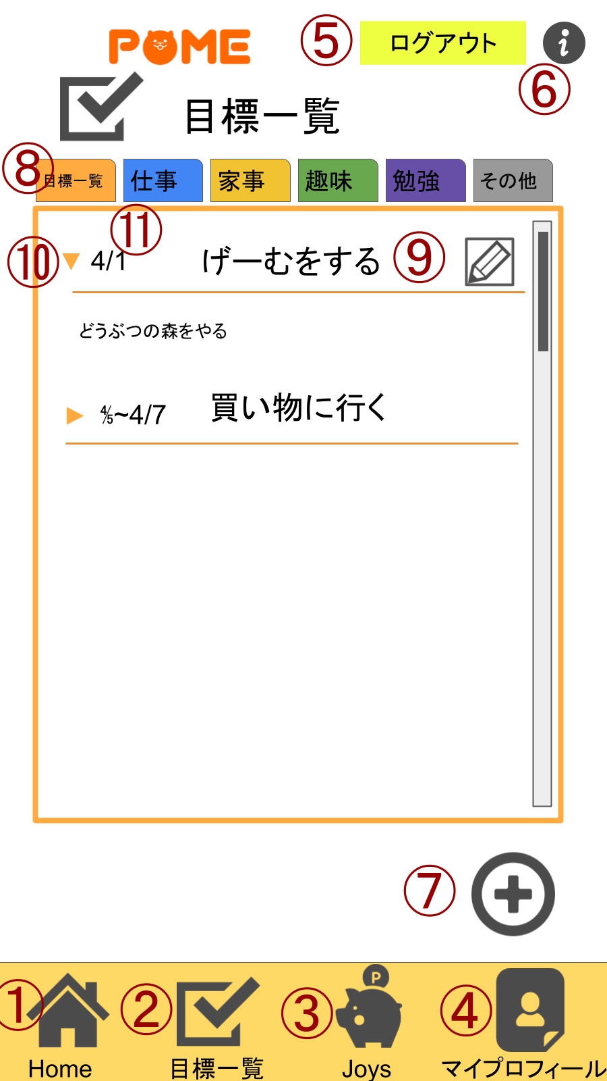

 | 機能設計
 | 目標一覧画面
 | 機能設計書
 | ページロード
 | ロード時に、以下の処理を実行する。

 | ログイン状態を判定し、ログイン状態でなければ、ログイン画面に戻す。
 | ログイン状態であればそのままホーム画面を表示する。
 | また、目標をデータベースから取得し、それを目標一覧画面に表示する

 | ①Homeボタンをクリック
 | ホーム画面に遷移する。
 | ②目標一覧ボタンをクリック
 | 目標一覧画面に遷移する。
 | ③Joysボタンをクリック
 | Joys一覧画面に遷移
 | ④マイプロフィールボタンをクリック
 | マイプロフィール画面に遷移
 | ⓹ログアウトをクリックする
 | 「ログアウトしますか」と表示が出て「はい」をクリックするとログイン画面に遷移、「いいえ」をクリックすると変化はしない。
 | ⓺iボタンをクリック
 | 別タブのヒントページに遷移
 | ⓻プラスボタンをクリック
 | 目標登録画面に遷移
 | ⑧今日やること、仕事、家事、趣味、勉強、その他のタグをクリック
 | それぞれのタグの目標を表示する
 | ⑨鉛筆マークをクリック
 | 目標編集画面に遷移する
 | ⑩プルダウンボタンをクリック
 | その項目の詳細を表示する
 | ⑪目標の日付を表示
 | 各目標の日付を表示

 | 項目定義書

 | No |  | 物理名 | 論理名 |  | 画面型 |  | データ型 | min | max | DBテーブル |  | DBカラム | 備考
 |  | 1 | home | ホーム |  | image
 |  | 2 | goal | 目標 |  | image
 |  | 3 | joys | ジョイス |  | image
 |  | 4 | profile | プロフィール |  | image
 |  | 5 | logout | ログアウト |  | image
 |  | 6 | hint | ヒント |  | image
 |  | 7 | regist | 登録 |  | image
 |  | 2022-08-01 | toDo | 今日やること
 |  | 2022-08-02 | work | 仕事
 |  | 2022-08-03 | housework | 家事
 |  | 2022-08-04 | hobby | 趣味
 |  | 2022-08-05 | study | 勉強
 |  | 2022-08-06 | other | その他
 |  | 9 | edit | 編集 |  | image
 |  | 10 | detail | 詳細 |  | detail,summary |  |  |  |  |  |  |  | 表示をアコーディオン形式にする
 |  | 11 | date | 日付

目標登録画面
外部設計書 |  |  |  |  | 画面名 |  | 目標登録画面 |  |  |  | 作成者 | 渡邉真弓 |  |  | 更新者
 |  |  |  |  | システム名 |  | POME |  |  |  | 作成日 | 2022-06-09 |  |  | 更新日
 |  |  |  |  | 備考

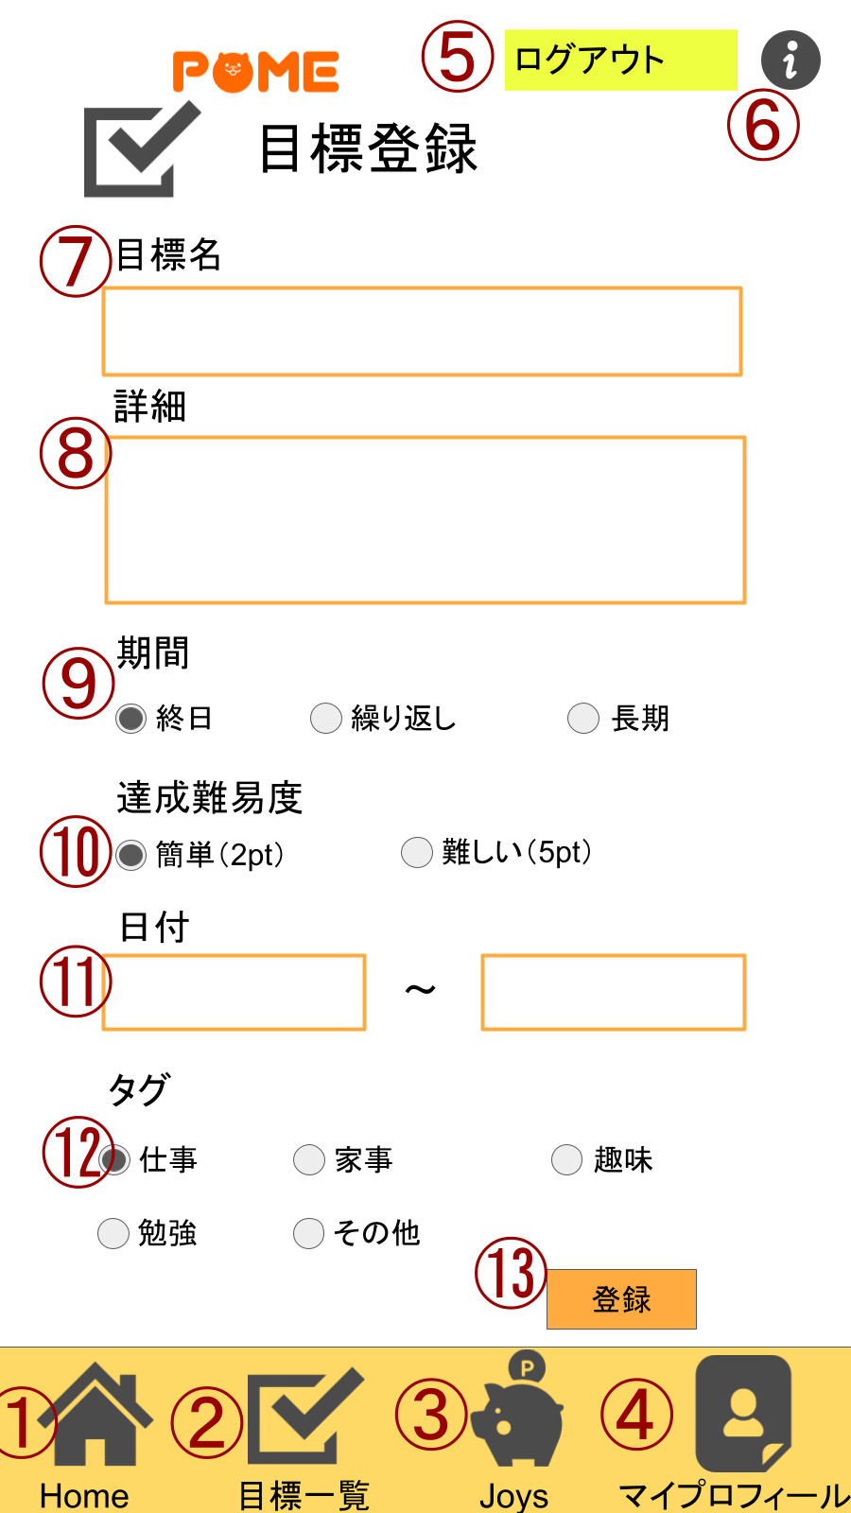
 | 画面設計

 | 機能設計
 |  | ページロード
 |  | ロード時に、以下の処理を実行する。
 |  | ログイン状態を判定し、ログイン状態でなければ、ログイン画面に戻す。
 |  | ログイン状態であればそのままホーム画面を表示する。
 |  | また、今日の日付の目標をデータベースから取得し、それをホーム画面に表示する

 |  | ①Homeボタンをクリック
 |  | ホーム画面に遷移する。
 |  | ②目標一覧ボタンをクリック
 |  | 目標一覧画面に遷移する。
 |  | ③Joysボタンをクリック
 |  | Joys一覧画面に遷移
 |  | ④マイプロフィールボタンをクリック
 |  | マイプロフィール画面に遷移
 |  | ⓹ログアウトボタンをクリック
 |  | 「ログアウトしますか」と表示が出て「はい」をクリックするとログイン画面に遷移、「いいえ」をクリックすると変化はしない。
 |  | ⓺iボタンをクリック
 |  | 別タブのヒントページに遷移
 |  | ⓻目標名設定フォーム
 |  | 目標名を設定するフォーム
 |  | ⑧目標詳細設定フォーム
 |  | 目標詳細設定するフォーム
 |  | ⑨期間設定ラジオボタン
 |  | 終日、繰り返し、長期で期間を設定するラジオボタン。
 |  | ⑩達成難易度ラジオボタン
 |  | 簡単、難しいで達成難易度を設定するラジオボタン。
 |  | ⑪日付設定フォーム
 |  | 開始日と終了日を設定する
 |  | ⑫タグ選択ラジオボタン
 |  | 仕事、家事、趣味、勉強、その他でタグを選択するラジオボタン
 |  | ⑬登録ボタン
 |  | 登録ボタンを押すと入力内容をデータベースに送る。

 | 項目定義書

 | No |  | 物理名 | 論理名 |  | 画面型 |  | データ型 | min | max | DBテーブル |  | DBカラム | 備考
 |  | 1 | home | ホーム |  | image
 |  | 2 | goal | 目標 |  | image
 |  | 3 | joys | ジョイス |  | image
 |  | 4 | profile | プロフィール |  | image
 |  | 5 | logout | ログアウト |  | image
 |  | 6 | hint | ヒント |  | image
 |  | 7 | goal_name | 目標名 |  | textbox |  | String | 1 | 20 | goal |  | goal_name
 |  | 8 | goal_detail | 詳細 |  | textbox |  | String | 1 | 1000 | goal |  | goal_detail
 |  | 9 | term_id | 期間 |  | radio button |  |  |  |  | goal |  | term_id
 |  | 10 | difficulty_id | 達成難易度 |  | radio button |  |  |  |  | goal |  | difficulty_id
 |  | 2022-11-01 | starting_date | 開始日 |  | date |  | date |  |  | goal |  | starting_date
 |  | 2022-11-02 | ending_date | 終了日 |  | date |  | date |  |  | goal |  | ending_date
 |  | 12 | tag_id | タグ |  | radio button |  |  |  |  | goal |  | tag_id
 |  | 13 | regist_decision | 登録確定 |  | button

目標更新・削除画面
 |  |  |  | 画面名 |  | 目標更新・削除画面 |  |  |  | 作成者 | 渡邉真弓 |  |  | 更新者
 |  |  |  | システム名 |  | POME |  |  |  | 作成日 | 2022-06-09 |  |  | 更新日
 |  |  |  | 備考

画面設計

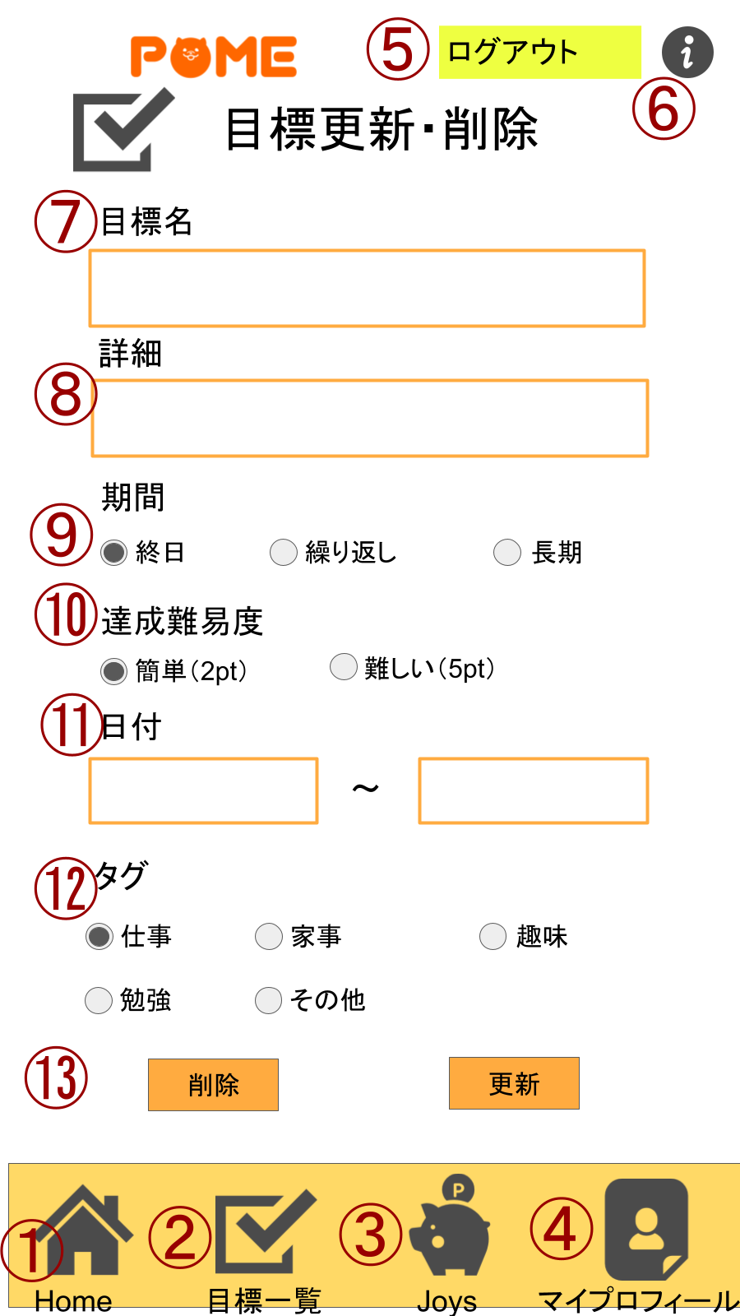

機能設計
目標更新削除画面
①Homeボタンをクリック
ホーム画面に遷移する。
②目標一覧ボタンをクリック
目標一覧画面に遷移する。
③Joysボタンをクリック
Joys一覧画面に遷移
④マイプロフィールボタンをクリック
マイプロフィール画面に遷移
⓹ログアウトをクリック
「ログアウトしますか」と表示が出て「はい」をクリックするとログイン画面に遷移、「いいえ」をクリックすると変化はしない。
⓺iボタンをクリック
別タブのヒントページに遷移
⓻目標名設定フォーム
目標名を設定するフォーム
⑧目標詳細設定フォーム
目標詳細設定するフォーム
⑨期間設定ラジオボタン
終日、繰り返し、長期で期間を設定するラジオボタン。
⑩達成難易度ラジオボタン
簡単、難しいで達成難易度を設定するラジオボタン。
⑪日付設定フォーム
開始日と終了日を設定する
⑫タグ選択ラジオボタン
仕事、家事、趣味、勉強、その他でタグを選択するラジオボタン
⑭（編集するを押したときのみ）更新削除ボタンをクリック
成功失敗のリザルト画面に遷移

項目定義書

No |  | 物理名 | 論理名 |  | 画面型 |  | データ型 | min | max | DBテーブル |  | DBカラム | 備考
 | 1 | home | ホーム |  | image
 | 2 | goal | 目標 |  | image
 | 3 | joys | ジョイス |  | image
 | 4 | profile | プロフィール |  | image
 | 5 | logout | ログアウト |  | image
 | 6 | hint | ヒント |  | image
 | 7 | goal_name | 目標名 |  | textbox |  | String | 1 | 20 | goal |  | goal_name
 | 8 | goal_detail | 詳細 |  | textbox |  | String | 1 | 1000 | goal |  | goal_detail
 | 9 | term_id | 期間 |  | radio button |  |  |  |  | goal |  | term_id
 | 10 | difficulty_id | 達成難易度 |  | radio button |  |  |  |  | goal |  | difficulty_id
 | 2022-11-01 | starting_date | 開始日 |  | date |  | date |  |  | goal |  | starting_date
 | 2022-11-02 | ending_date | 終了日 |  | date |  | date |  |  | goal |  | ending_date
 | 12 | tag_id | タグ |  | radio button |  |  |  |  | goal |  | tag_id
 | 13-1 | delete | 消去 |  | button
 | 13-2 | update | 更新 |  | button

Joys一覧閲覧画面
 |  |  |  | 画面名 |  | Joys一覧閲覧画面 |  |  |  | 作成者 | 渡邉真弓 |  |  | 更新者
 |  |  |  | システム名 |  | POME |  |  |  | 作成日 | 2022-06-09 |  |  | 更新日
 |  |  |  | 備考

画面設計

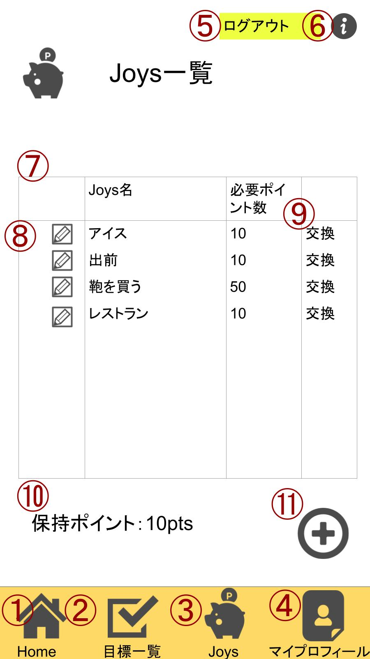

機能設計
 | Joys一覧

 | 登録したJoysのテーブルが読み込まれる

 | ①Homeボタンをクリック
 | ホーム画面に遷移する。

 | ②目標一覧ボタンをクリック
 | 目標一覧画面に遷移する。

 | ③Joysボタンをクリック
 | Joys一覧画面に遷移

 | ④マイプロフィールボタンをクリック
 | マイプロフィール画面に遷移

 | ⓹ログアウトをクリック
 | 「ログアウトしますか」と表示が出て「はい」をクリックするとログイン画面に遷移、「いいえ」をクリックすると変化はしない。

 | ⓺iボタンをクリック
 | 別タブのヒントページに遷移

 | ⑦登録したJoysを表示

 | ⑧登録したJoysの更新・削除

 | ⑨Joys更新・削除画面に遷移。登録したJoysの編集ができる

 | ⑩保持ポイントを表示

 | ⑪＋ボタンをクリック
 | Joys登録画面に遷移

項目定義書

No |  | 物理名 | 論理名 |  | 画面型 |  | データ型 | min | max | DBテーブル |  | DBカラム | 備考
 | 1 | home | ホーム |  | image
 | 2 | goal | 目標 |  | image
 | 3 | joys | ジョイス |  | image
 | 4 | profile | プロフィール |  | image
 | 5 | logout | ログアウト |  | image
 | 6 | hint | ヒント |  | image
 | 7 | joys_list | ジョイスリスト |  | table
 | 8 | edit | 編集 |  | image
 | 9 | exchange | 交換 |  | image
 | 10 | having_point | 保持ポイント |  |  |  | int | 0 |  | user |  | having_point
 | 11 | joys_registar | ジョイス登録 |  | image

Joys登録画面
 |  |  |  | 画面名 |  | Joys登録画面 |  |  |  | 作成者 | 渡邉真弓 |  |  | 更新者
 |  |  |  | システム名 |  | POME |  |  |  | 作成日 | 2022-06-09 |  |  | 更新日
 |  |  |  | 備考

画面設計
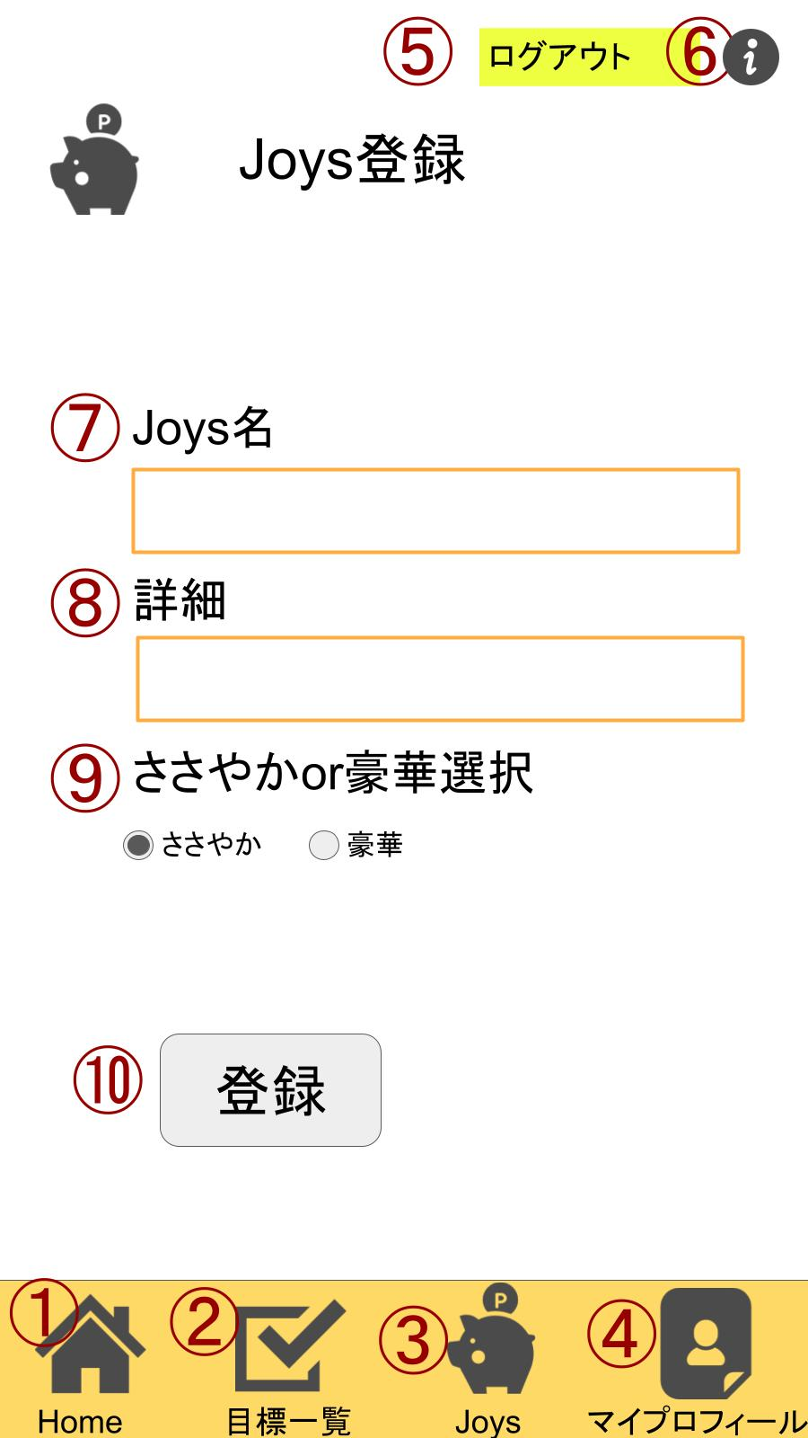

機能設計
 |  | 機能設計
 |  | ページロード
 |  | ①Homeボタンをクリック
 |  | ホーム画面に遷移する。
 |  | ②目標一覧ボタンをクリック
 |  | 目標一覧画面に遷移する。
 |  | ③Joysボタンをクリック
 |  | Joys一覧画面に遷移
 |  | ④マイプロフィールボタンをクリック
 |  | マイプロフィール画面に遷移
 |  | ⓹ログアウトをクリック
 |  | 「ログアウトしますか」と表示が出て「はい」をクリックするとログイン画面に遷移、「いいえ」をクリックすると変化はしない。
 |  | ⓺iボタンをクリック
 |  | 別タブのヒントページに遷移
 |  | ⑦Joys名をクリック
 |  | フィールド内にJoys名を入力できる
 |  | ⑧詳細をクリック
 |  | フィールド内に詳細を入力できる
 |  | ⑨ささやかor豪華選択をクリック
 |  | ラジオボタンで片方のみ選択可能
 |  | ⑩登録ボタンをクリック
 |  | リザルト画面へ遷移
 |  | 成功or失敗
 |  | ※エラー（登録失敗）表示条件

項目定義書

No |  | 物理名 | 論理名 |  | 画面型 |  | データ型 | min | max | DBテーブル |  | DBカラム | 備考
 | 1 | home | ホーム |  | image
 | 2 | goal | 目標 |  | image
 | 3 | joys | ジョイス |  | image
 | 4 | profile | プロフィール |  | image
 | 5 | logout | ログアウト |  | image
 | 6 | hint | ヒント |  | image
 | 7 | Joys＿name | Joys名入力 |  | textbox |  | string |  |  | reward |  | reward_name
 | 8 | Joys_detail | Joys詳細 |  | textbox |  | string |  |  | reward |  | reward_detail
 | 9 | Joys_level_select | Joysレベル選択 |  | radio button |  |  |  |  | reward |  | reward_level_id
 | 10 | regist | 登録 |  | button

Joys更新・削除画面
 |  |  |  | 画面名 |  | Joys更新・削除画面 |  |  |  |  | 作成者 | 渡邉真弓 |  |  | 更新者
 |  |  |  | システム名 |  | POME |  |  |  |  | 作成日 | 2022-06-09 |  |  | 更新日
 |  |  |  | 備考

画面設計

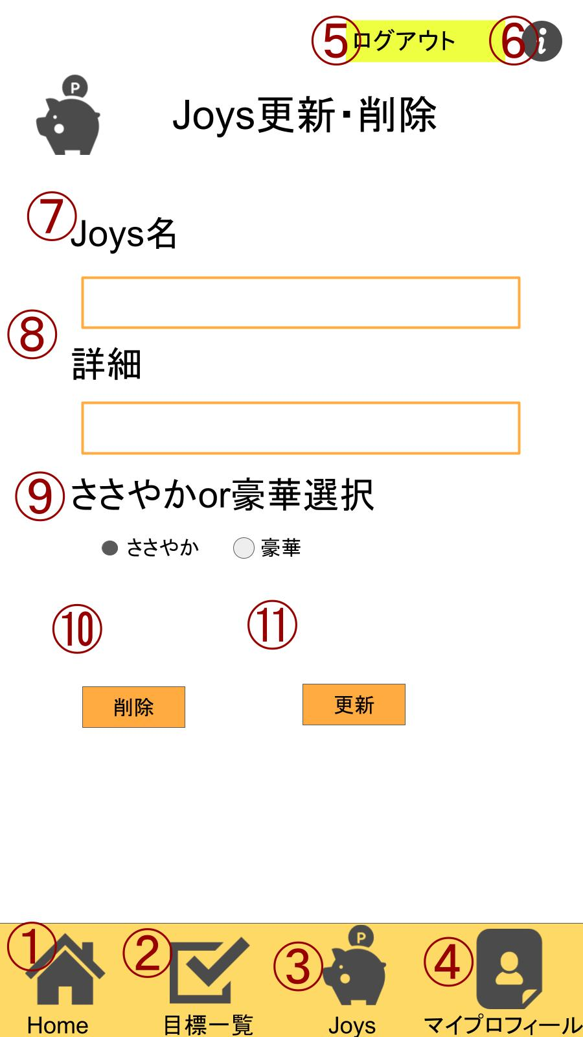

機能設計
 | ①Homeボタンをクリック |  |  |  |  |  |  | ⑦Joys名をクリック
 | ホーム画面に遷移する。 |  |  |  |  |  |  | フィールド内にJoys名を入力できる
 | ②目標一覧ボタンをクリック
 | 目標一覧画面に遷移する。 |  |  |  |  |  |  | ⑧詳細をクリック
 | ③Joysボタンをクリック |  |  |  |  |  |  | フィールド内に詳細を入力できる
 | Joys一覧画面に遷移
 | ④マイプロフィールボタンをクリック |  |  |  |  |  |  | ⑨ささやかor豪華選択をクリック
 | マイプロフィール画面に遷移 |  |  |  |  |  |  | ラジオボタンで片方のみ選択可能
 | ⓹ログアウトをクリック
 | 「ログアウトしますか」と表示が出て |  |  |  |  |  |  | ⑩削除ボタンをクリック
 | 「はい」をクリックするとログイン画面に遷移、 |  |  |  |  |  |  | ・押すとアラート（本当に削除してもよろしいですか）表示される。
 | 「いいえ」をクリックすると変化はしない。 |  |  |  |  |  |  | ・その後、リザルト画面へ遷移
 | ⓺iボタンをクリック
 | 別タブのヒントページに遷移 |  |  |  |  |  |  | ⑪更新ボタンクリック
 | ⑦Joys名をクリック |  |  |  |  |  |  | ・押すとアラート（これでよろしいですか）表示される。
 | フィールド内にJoys名を入力できる |  |  |  |  |  |  | ・その後、リザルト画面に遷移（成功 or 失敗 ）
 | ⑧詳細をクリック
 | フィールド内に詳細を入力できる
 | ⑨ささやかor豪華選択をクリック
 | ラジオボタンで片方のみ選択可能
 | ⑩更新ボタンクリック
 | ・押すとアラート（これでよろしいですか）表示される。
 | ・その後、リザルト画面に遷移（成功 or 失敗 ）

項目定義書

No |  | 物理名 | 論理名 |  | 画面型 |  | データ型 |  | min | max | DBテーブル |  | DBカラム | 備考
 | 1 | home | ホーム |  | image
 | 2 | goal | 目標 |  | image
 | 3 | joys | ジョイス |  | image
 | 4 | profile | プロフィール |  | image
 | 5 | logout | ログアウト |  | image
 | 6 | hint | ヒント |  | image
 | 7 | Joys＿name | Joys名入力 |  | textbox |  | string |  | 1 | 20 | reward_name
 | 8 | Joys_detail | Joys詳細 |  | textbox |  | string |  | 1 | 1000 | reward_detail
 | 9 | Joys_level_select | Joysレベル選択 |  | radio button |  |  |  |  |  | reward_level_id
 | 10 | update | 更新 |  | button

プロフィール画面
 |  |  |  | 画面名 |  | プロフィール画面 |  |  |  |  |  |  | 作成者 | 渡邉真弓 |  |  | 更新者
 |  |  |  | システム名 |  | POME |  |  |  |  |  |  | 作成日 | 2022-06-09 |  |  | 更新日
 |  |  |  | 備考

画面設計

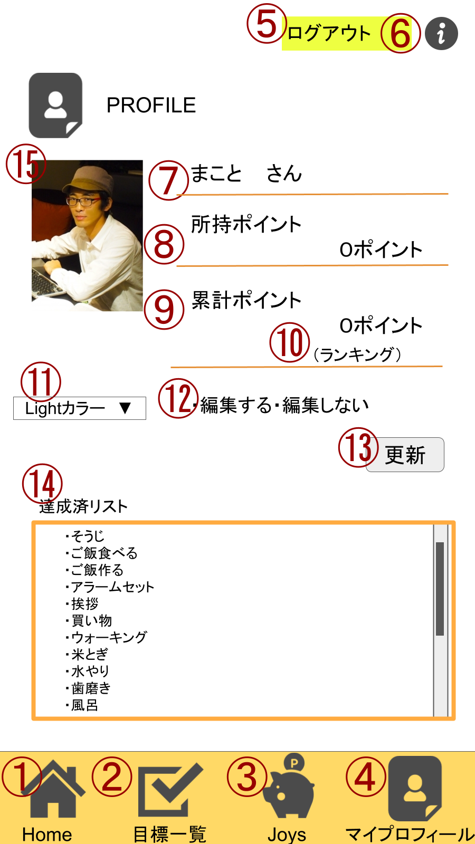

機能設計
 | ①Homeボタンをクリック |  |  |  |  |  |  | ⑦あだ名
 | ホーム画面に遷移する。 |  |  |  |  |  |  | 編集するを選択後、あだ名のフィールド内に文字を入れることが可能になる
 | ②目標一覧ボタンをクリック |  |  |  |  |  |  | ⑧所持ポイント
 | 目標一覧画面に遷移する。 |  |  |  |  |  |  | 現在所持しているポイントを表示
 | ③Joysボタンをクリック |  |  |  |  |  |  | ⑨累計ポイント
 | Joys一覧画面に遷移 |  |  |  |  |  |  | 今まで獲得したポイントを表示
 | ④マイプロフィールボタンをクリック |  |  |  |  |  |  | ⑩ランキング
 | マイプロフィール画面に遷移 |  |  |  |  |  |  | ランキングを押すと、ランキング画面に遷移する
 | ⓹ログアウトをクリック |  |  |  |  |  |  | ⑪カラー選択
 | 「ログアウトしますか」と表示が出て |  |  |  |  |  |  | Light・darkカラーの2種類が選べる。
 | 「はい」をクリックするとログイン画面に遷移、 |  |  |  |  |  |  | デフォルトはLightになっている。
 | 「いいえ」をクリックすると変化はしない。 |  |  |  |  |  |  | カラーを変更すると全画面に反映され、色が変更される。
 | ⓺iボタンをクリック |  |  |  |  |  |  | ⑫ラジオボタン
 | 別タブのヒントページに遷移 |  |  |  |  |  |  | デフォルトで編集しないが選択されている。
 |  |  |  |  |  |  |  | 編集するを選択することにより、そのページ内でニックネームと画像の変更が可能
 |  |  |  |  |  |  |  | ⑬更新ボタン
 |  |  |  |  |  |  |  | ラジオボタンの編集するに選択することによって押せるようになる。
 |  |  |  |  |  |  |  | リザルト画面に遷移（成功・失敗）
 |  |  |  |  |  |  |  | ⑭達成済リスト
 |  |  |  |  |  |  |  | 今まで達成した目標を表示する。
 |  |  |  |  |  |  |  | ⑮プロフィール画像
 |  |  |  |  |  |  |  | プロフィール画像が表示される

項目定義書

No |  | 物理名 | 論理名 |  | 画面型 |  | データ型 |  | min |  | max |  | DBテーブル |  | DBカラム | 備考
 | 1 | home | ホーム |  | image
 | 2 | goal | 目標 |  | image
 | 3 | joys | ジョイス |  | image
 | 4 | profile | プロフィール |  | image
 | 5 | logout | ログアウト |  | image
 | 6 | hint | ヒント |  | image
 | 7 | nickname | ニックネーム |  |  |  | String |  |  | 1 |  | 20 | user |  | nickname
 | 8 | having_point | 保持ポイント |  |  |  | int |  |  |  |  |  | user |  | having_point
 | 9 | total_point | 累計ポイント |  |  |  | int |  |  |  |  |  | user |  | total_point
 | 10 | ranking | ランキング |  | Link
 | 11 | color | カラー選択 |  | select
 | 12 | edit | 編集 |  | radio button
 | 13 | update | 更新 |  | button
 | 14 | archieve | 達成済みリスト |  | list
 | 15 | picture | プロフィール画像 |  | image |  | String |  |  |  | 100 |  | user |  | picture | 画像パス

ランキング画面
 |  |  |  | 画面名 |  | ランキング画面 |  |  |  | 作成者 | 渡邉真弓 |  |  | 更新者
 |  |  |  | システム名 |  | POME |  |  |  | 作成日 | 2022-06-09 |  |  | 更新日
 |  |  |  | 備考

画面設計
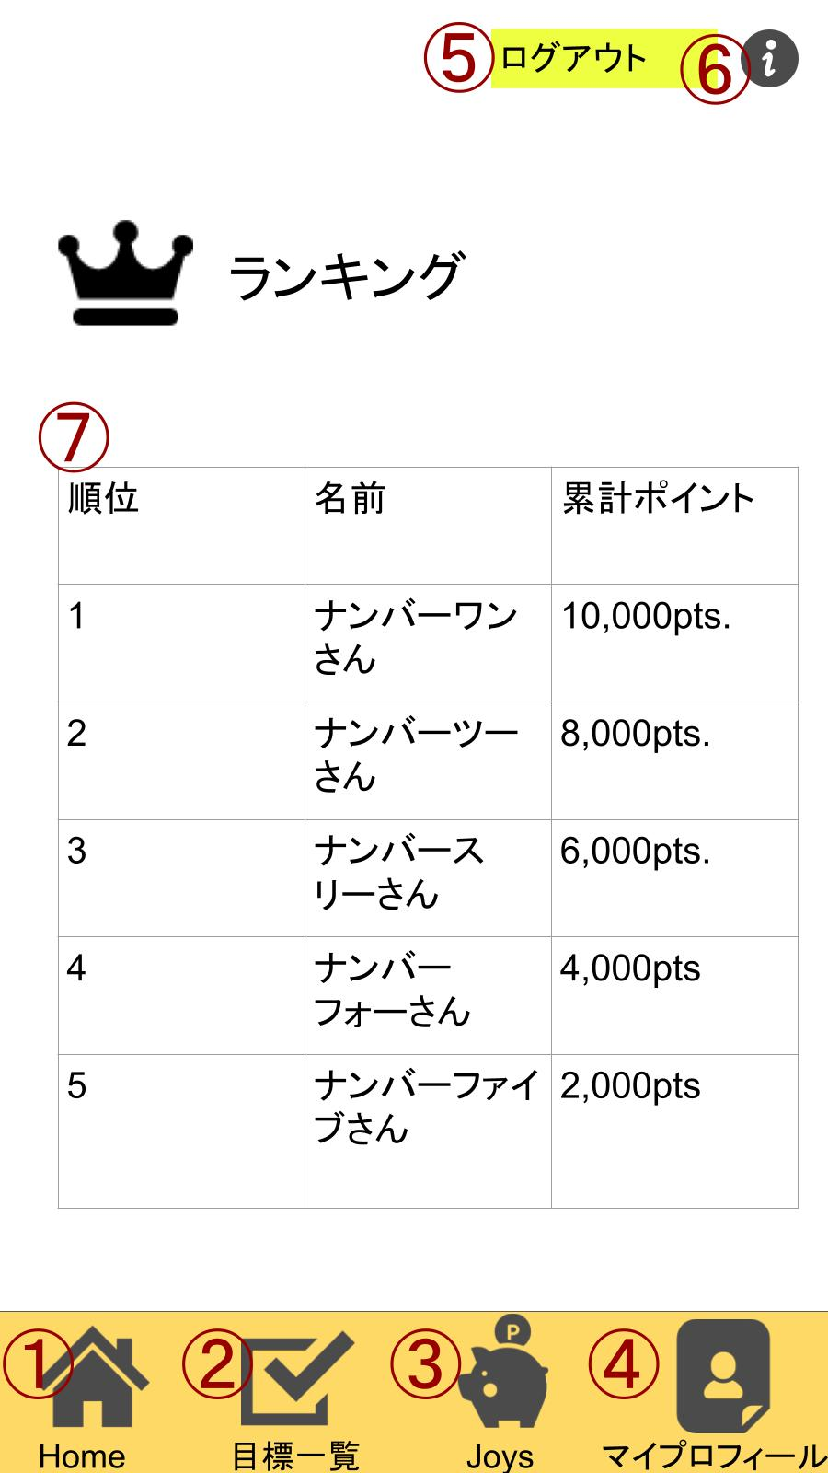

機能設計
 | ランキング
 | 機能一覧
 | ページロード
 | ユーザーIDと紐着いているデータが読み込まれる
 | 読み込まれるデータ：画像、ニックネーム、所持ポイント、累計ポイント、達成済リスト
 | ①Homeボタンをクリック
 | ホーム画面に遷移する。

 | ②目標一覧ボタンをクリック
 | 目標一覧画面に遷移する。

 | ③Joysボタンをクリック
 | Joys一覧画面に遷移

 | ④マイプロフィールボタンをクリック
 | マイプロフィール画面に遷移

 | ⓹ログアウトをクリック
 | 「ログアウトしますか」と表示が出て「はい」をクリックするとログイン画面に遷移、「いいえ」をクリックすると変化はしない。

 | ⓺iボタンをクリック
 | 別タブのヒントページに遷移

 | ⑦ユーザーの累計ポイントを降順に並べ、
 | ポイントに紐づく名前と、他ユーザーとの比較で累計ポイントが多い方が上位になるよう順位を表示
 | 非操作項目

項目定義書

No |  | 物理名 | 論理名 |  | 画面型 |  | データ型 | min | max | DBテーブル |  | DBカラム | 備考
 | 1 | home | ホーム |  | image
 | 2 | goal | 目標 |  | image
 | 3 | joys | ジョイス |  | image
 | 4 | profile | プロフィール |  | image
 | 5 | logout | ログアウト |  | image
 | 6 | hint | ヒント |  | image
 | 7 | ranking | ランキング |  | table |  | int,String |  |  | user |  | total_point

リザルト画面
 |  |  |  | 画面名 |  | リザルト画面 |  |  |  | 作成者 | 渡邉真弓 |  |  | 更新者
 |  |  |  | システム名 |  | POME |  |  |  | 作成日 | 2022-06-09 |  |  | 更新日
 |  |  |  | 備考

画面設計

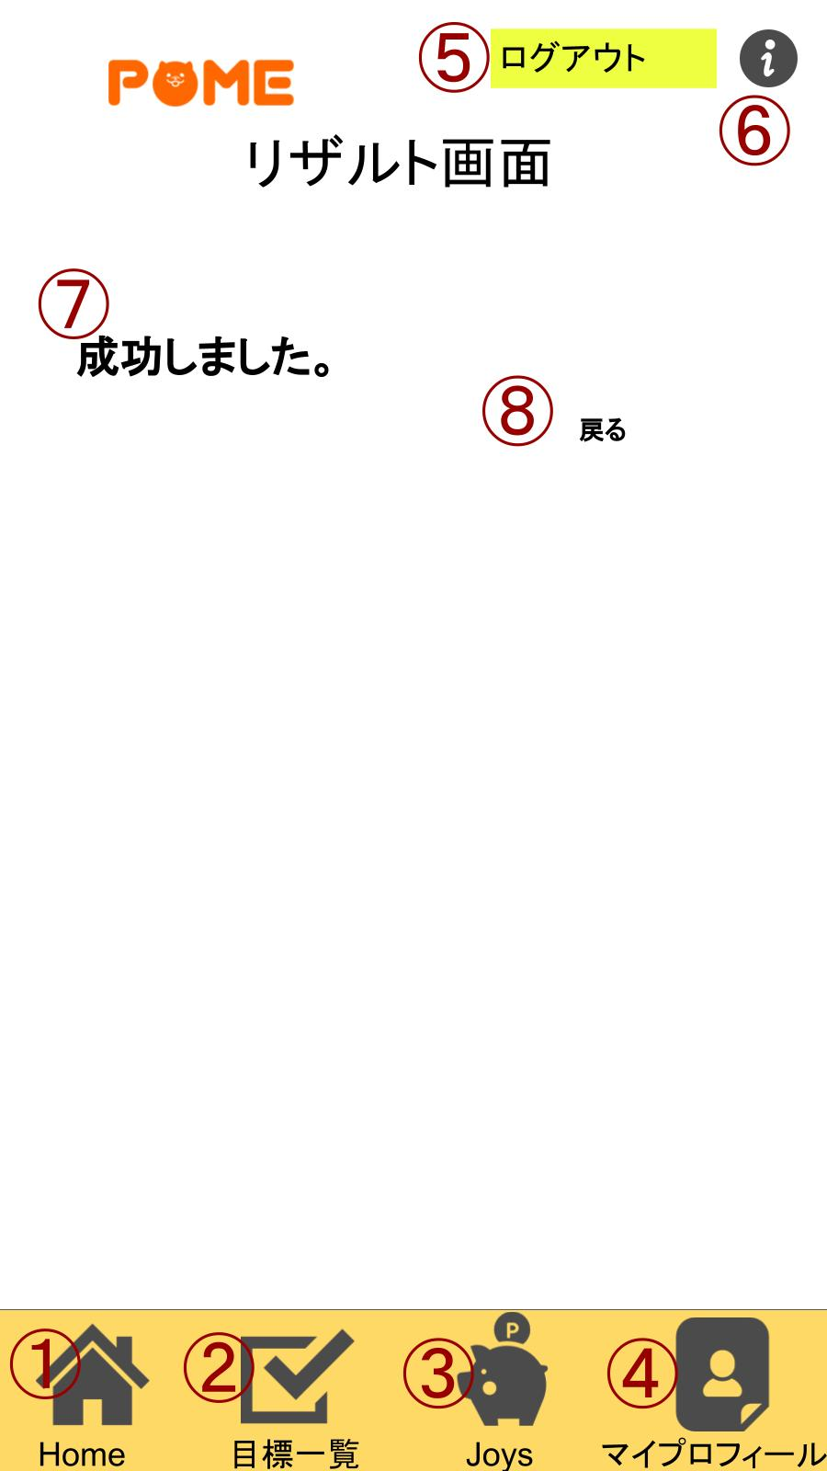
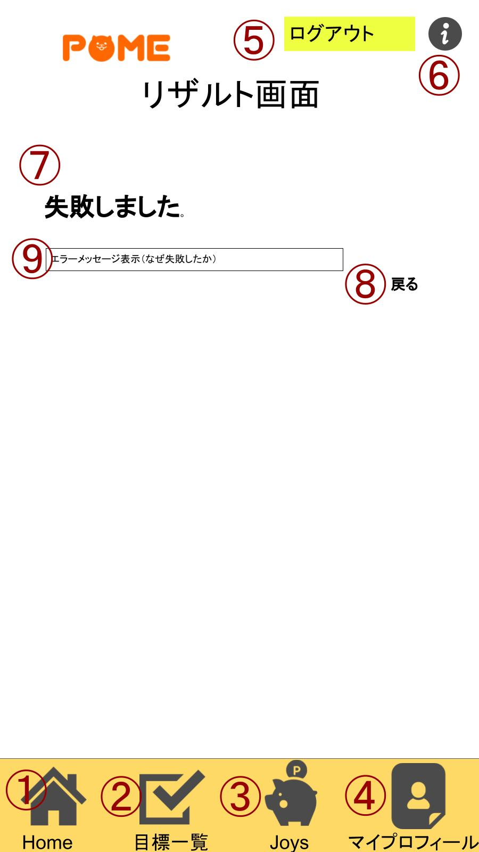

機能設計
 | リザルト画面

 | 機能一覧
 | ページロード
 | ユーザーIDと紐着いているデータが読み込まれる
 | 読み込まれるデータ：画像、ニックネーム、所持ポイント、累計ポイント、達成済リスト
 | ①Homeボタンをクリック
 | ホーム画面に遷移する。

 | ②目標一覧ボタンをクリック
 | 目標一覧画面に遷移する。

 | ③Joysボタンをクリック
 | Joys一覧画面に遷移

 | ④マイプロフィールボタンをクリック
 | マイプロフィール画面に遷移

 | ⓹ログアウトをクリック
 | 「ログアウトしますか」と表示が出て「はい」をクリックするとログイン画面に遷移、「いいえ」をクリックすると変化はしない。

 | ⓺iボタンをクリック
 | 別タブのヒントページに遷移

 | ⑦目標とJoysの登録更新削除、新規会員の登録を行う際、
 | 処理が正常に動作した場合「成功しました。」と表示。エラーが出た場合は「失敗しました。」と表示

 | ⑧戻るをクリック
 | メニュー・目標一覧閲覧画面・ジョイス一覧閲覧画面のいずれか、ユーザーが直前に使っていた画面に近い閲覧画面へ遷移

 | ⑨失敗した場合、エラー表示
 | ユーザーに促す動作を表示

項目定義書

No |  | 物理名 | 論理名 |  | 画面型 |  | データ型 | min | max | DBテーブル |  | DBカラム | 備考
 | 1 | home | ホーム |  | image
 | 2 | goal | 目標 |  | image
 | 3 | joys | ジョイス |  | image
 | 4 | profile | プロフィール |  | image
 | 5 | logout | ログアウト |  | image
 | 6 | hint | ヒント |  | image
 | 7 | result | リザルト |  |  |  | String
 | 8 | back | 戻る |  | link |  | String
 | 9 | error | エラーメッセージ |  |  |  | String

